画面
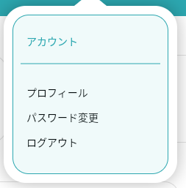
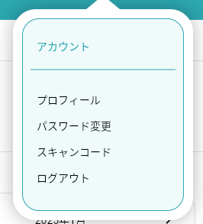
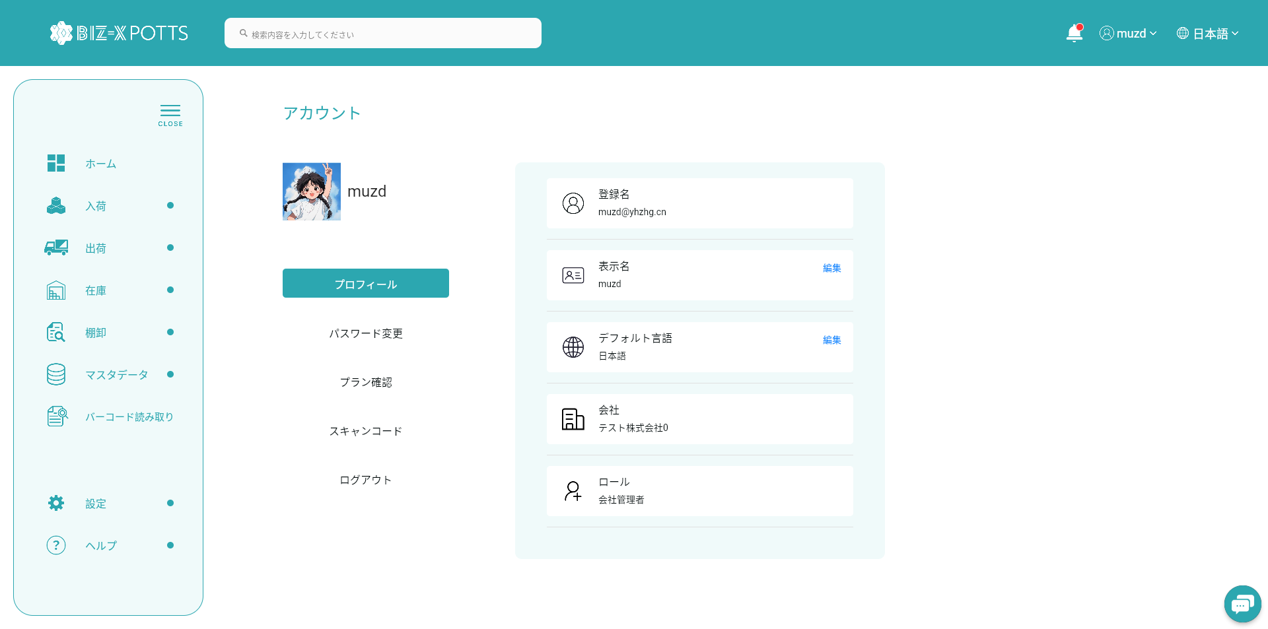
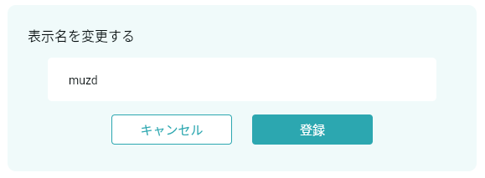
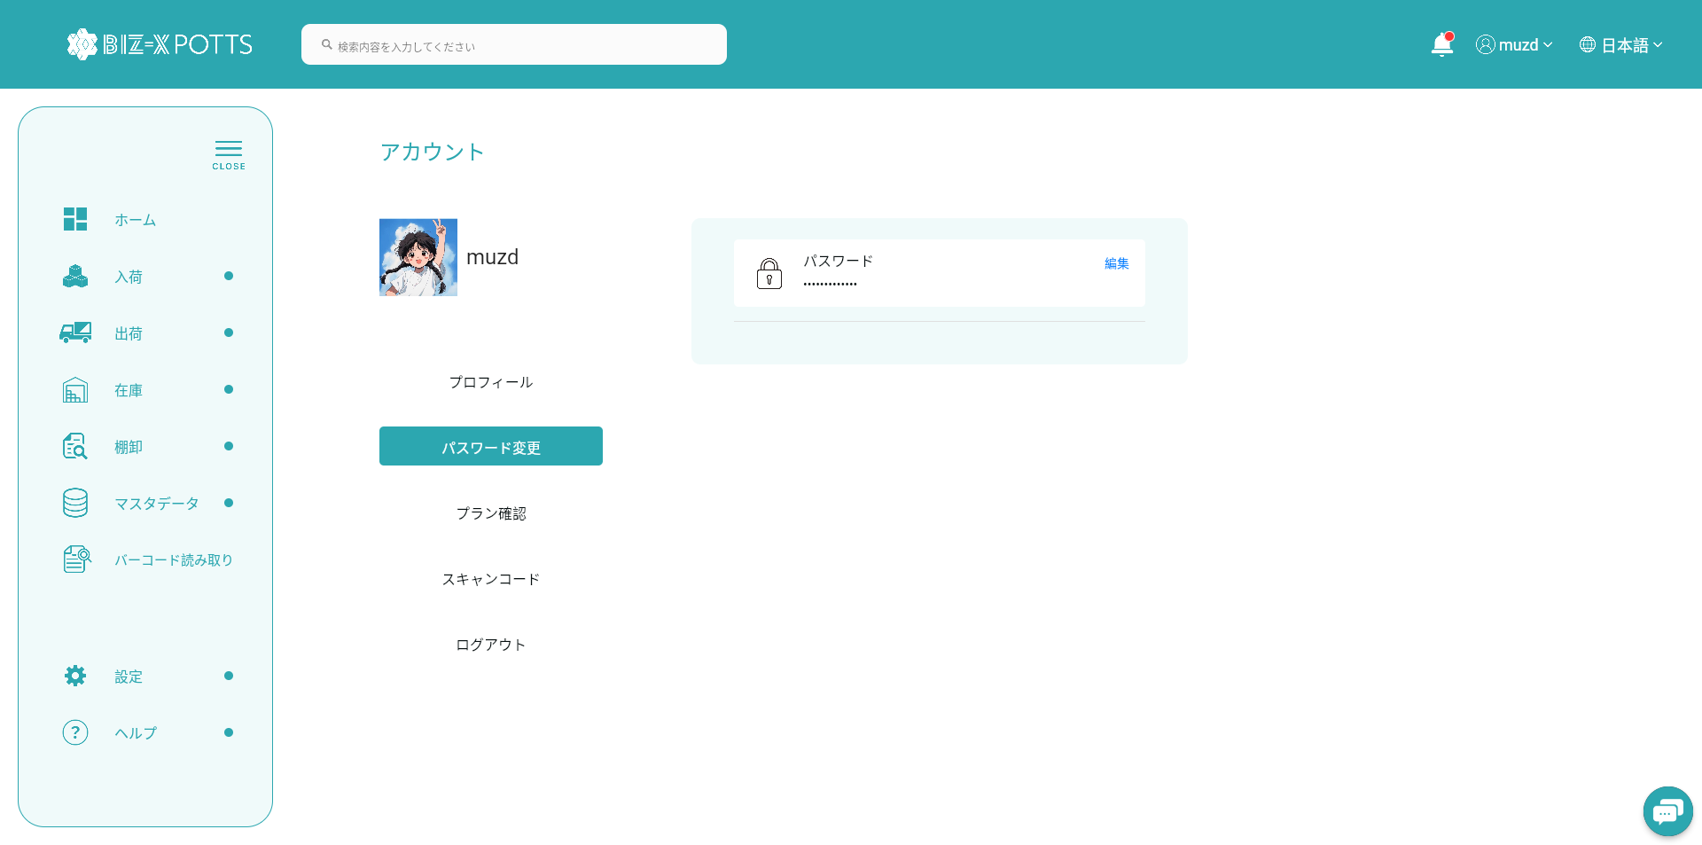
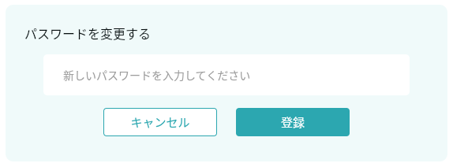
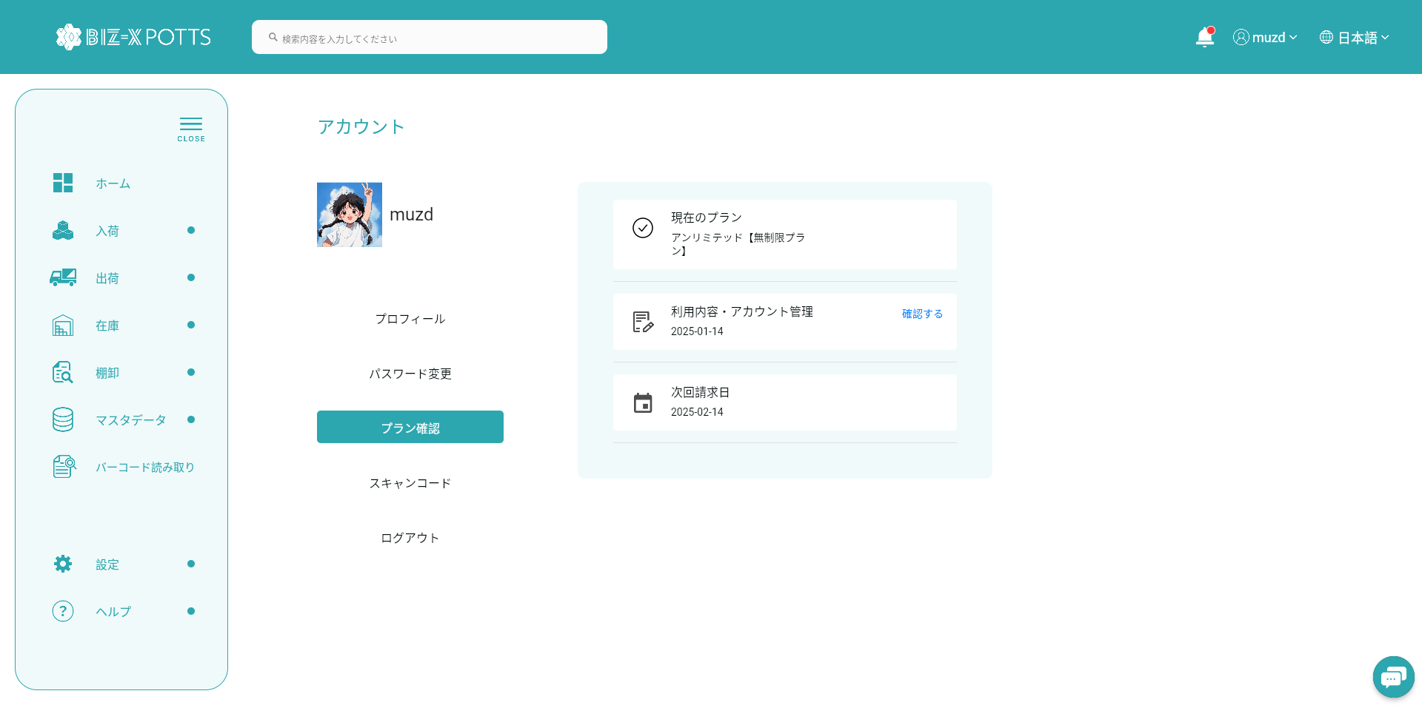
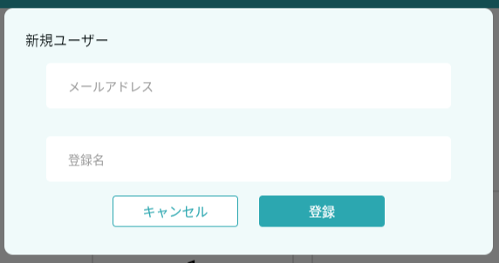
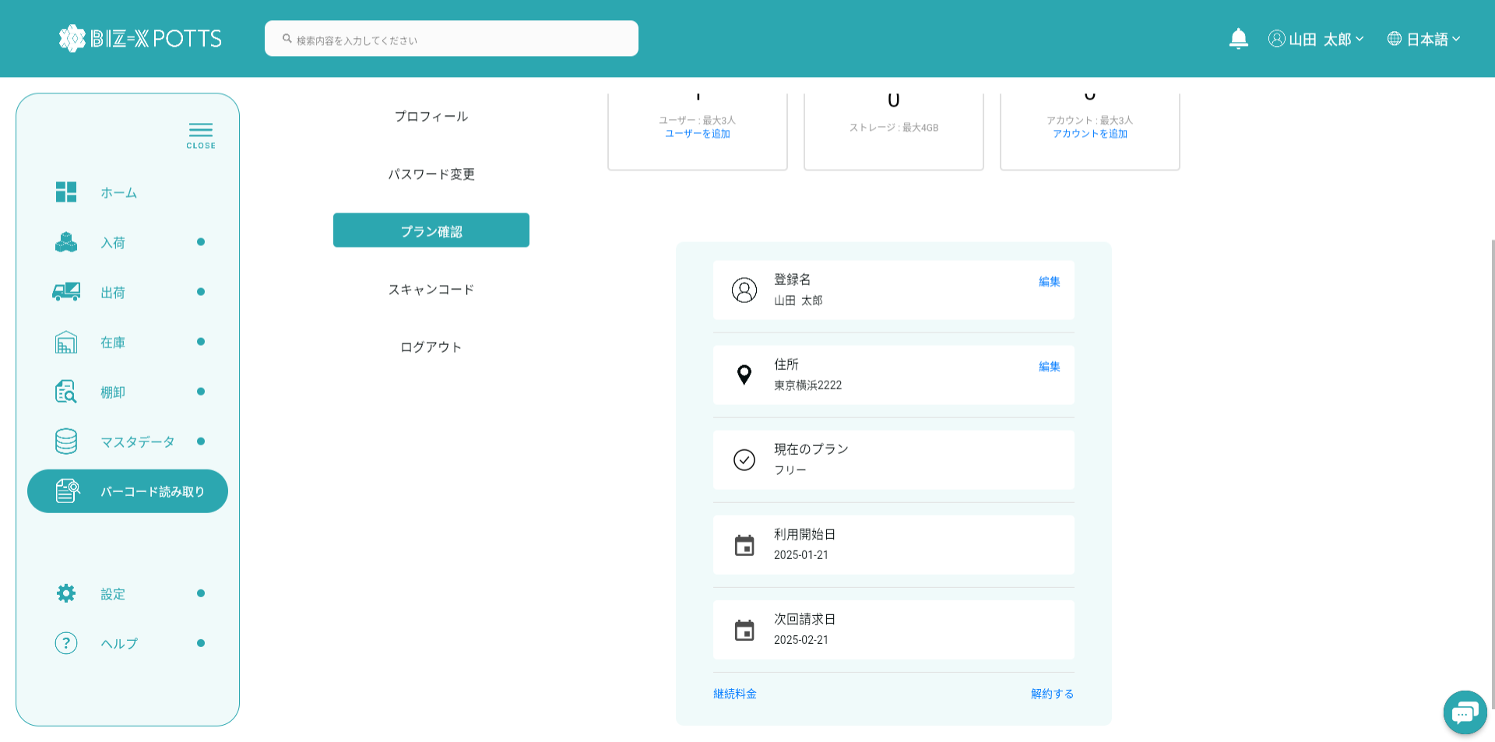
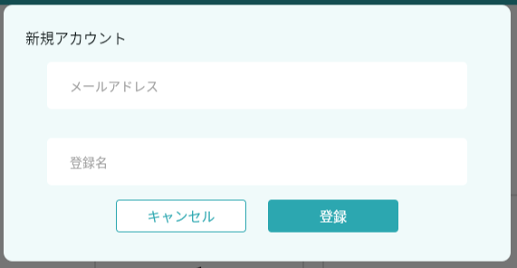
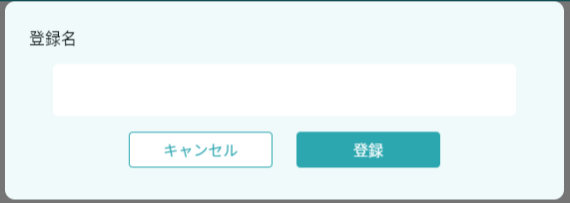
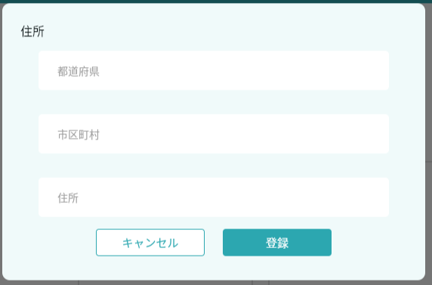
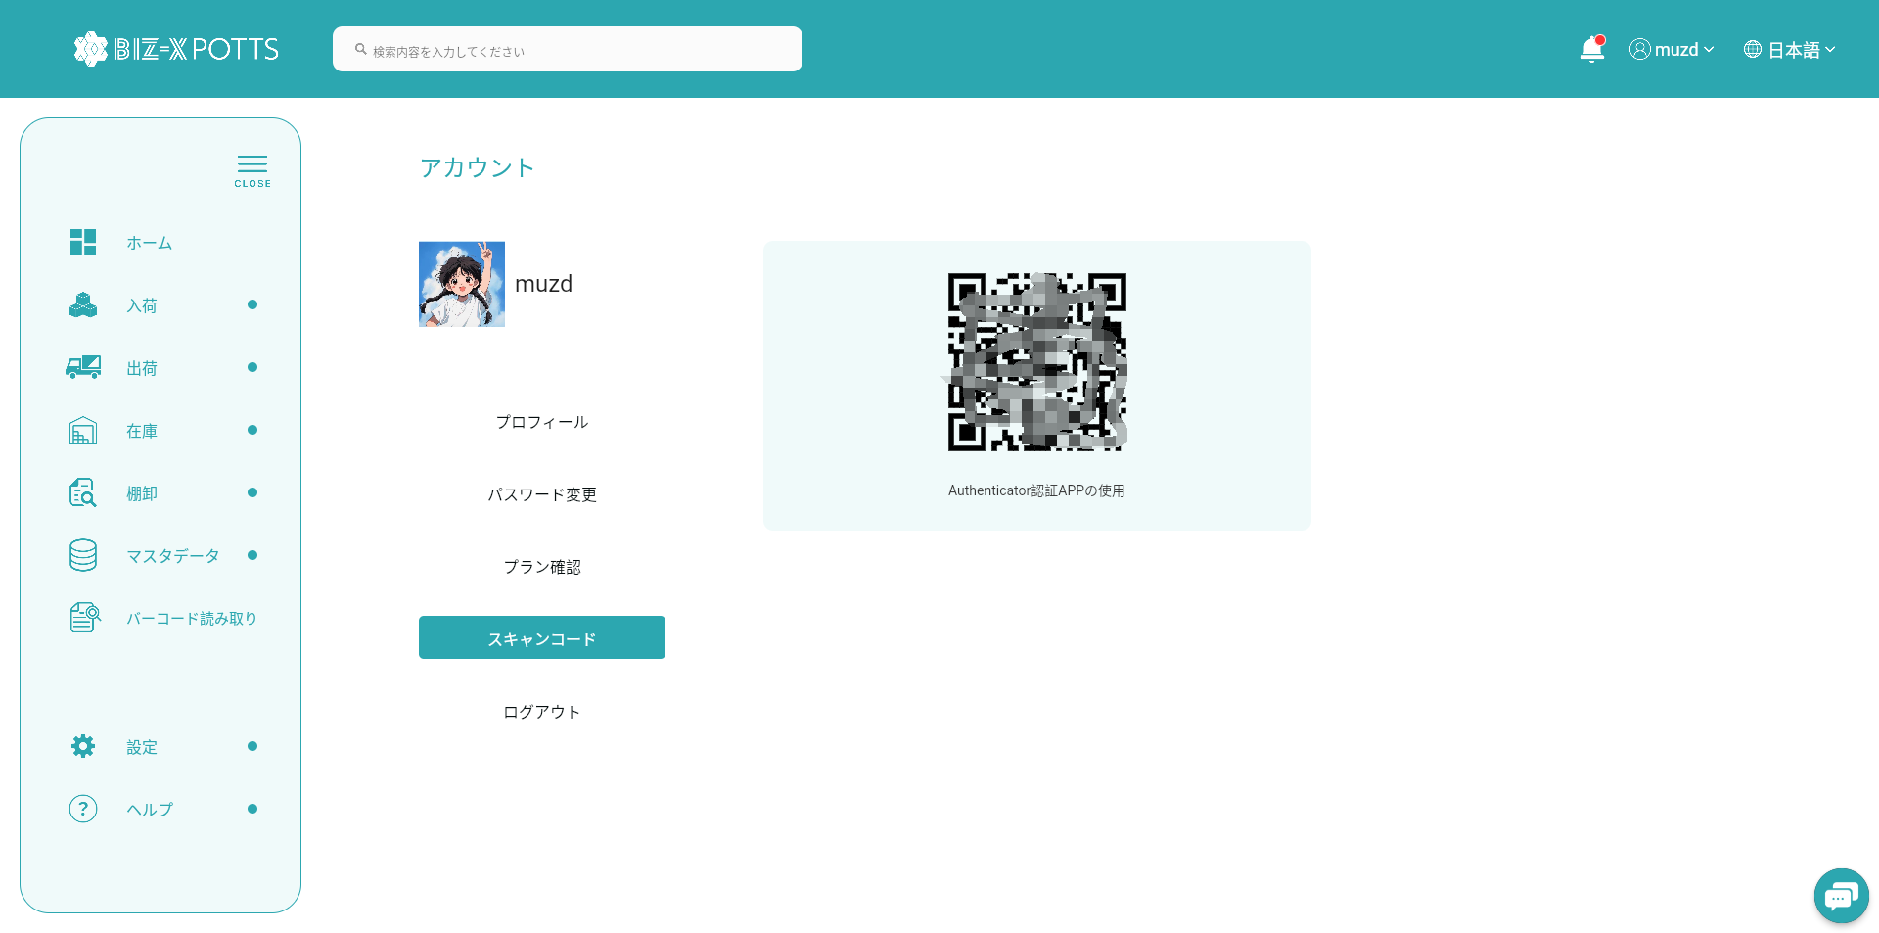
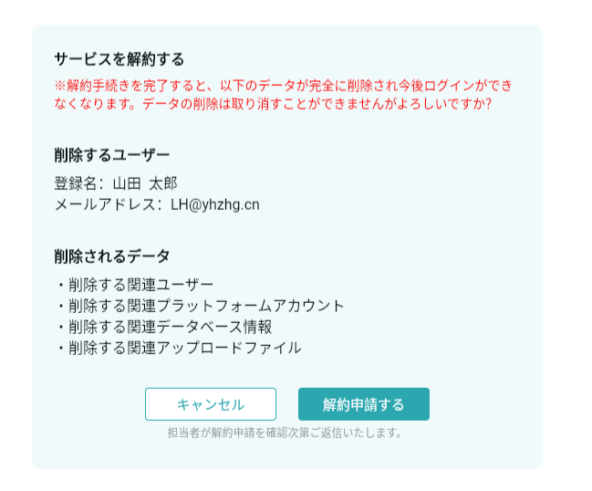
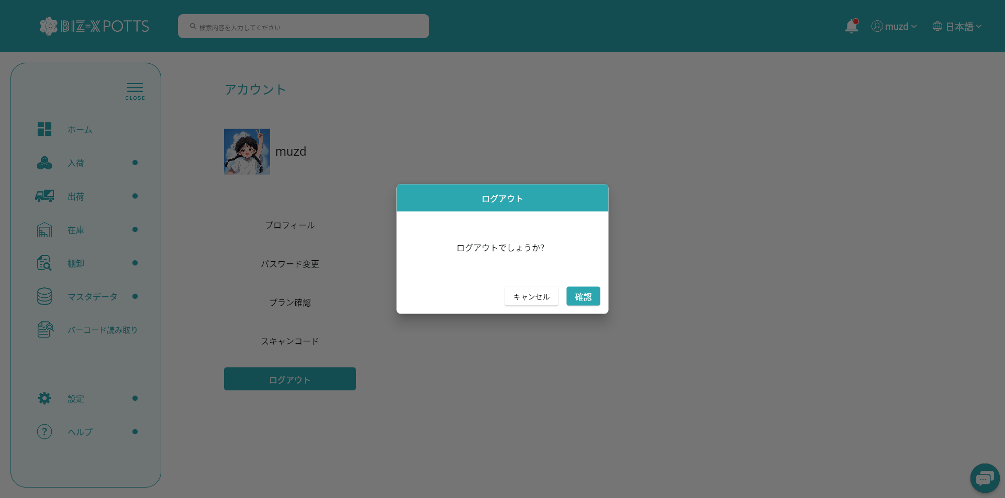
機能設計書 |  | システム名 | プロジェクト名 | 登録日付 | 更新日付
 |  | Biz-X POTTS
画面レイアウト |  | サブシステム名 | 機能名名 | 登録担当者 | 更新担当者
 |  | システム | アカウント

 | 画面レイアウト

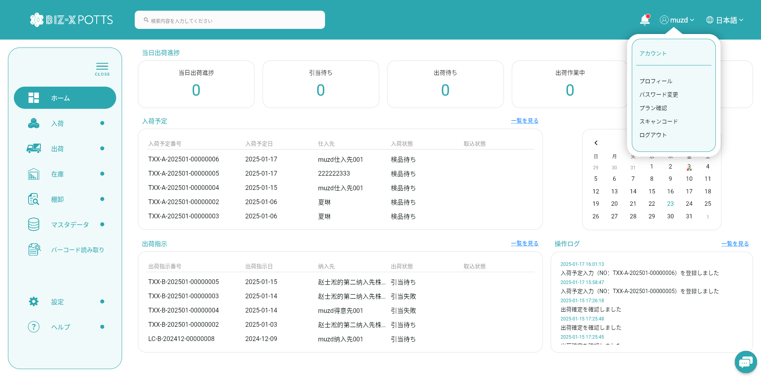

 |  |  |  |  |  | 会社管理者

 |  |  |  |  |  | 一般ユーザーの場合 | 運用管理者の場合

画面 (SP)
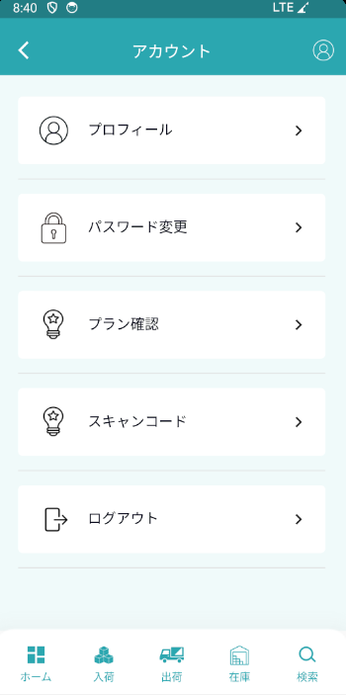
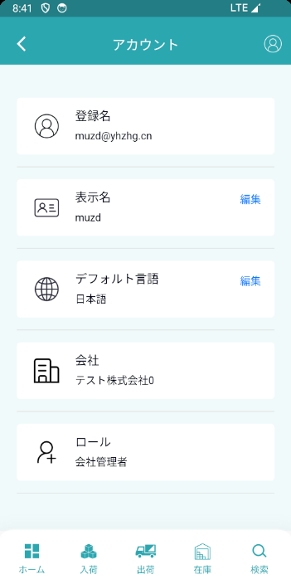
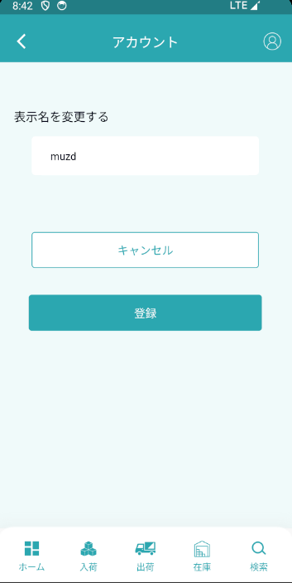
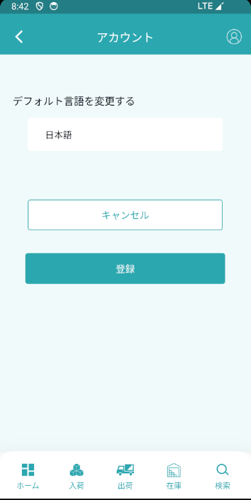
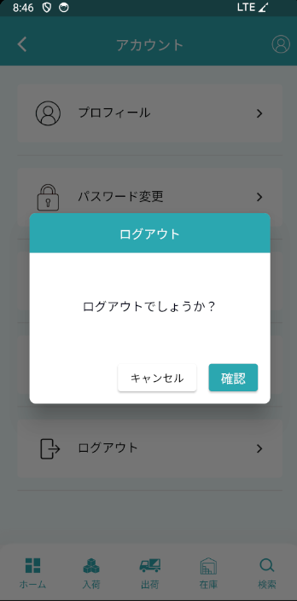
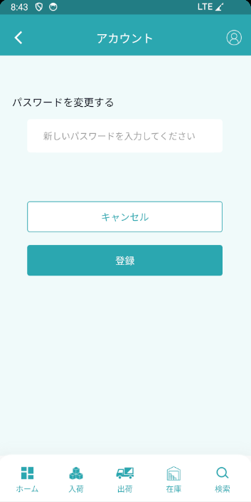

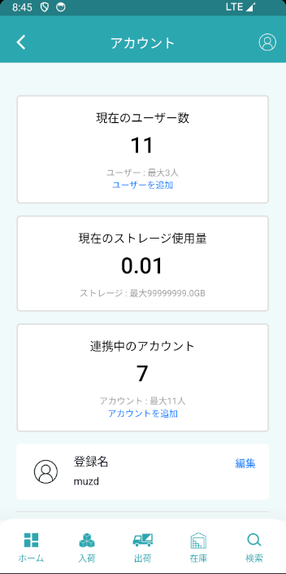
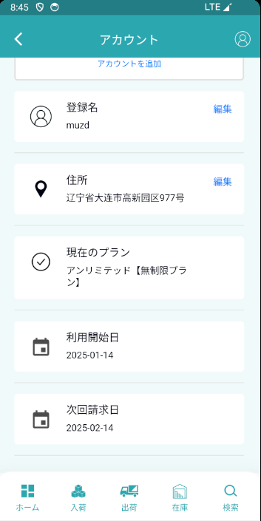
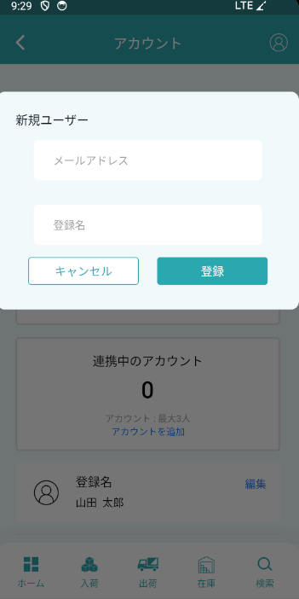
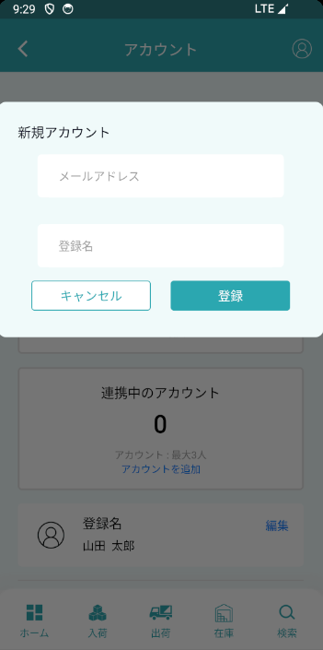
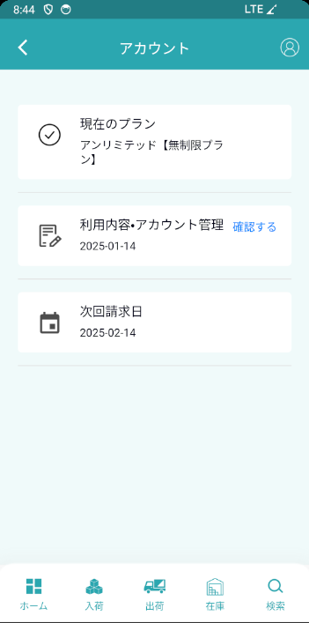
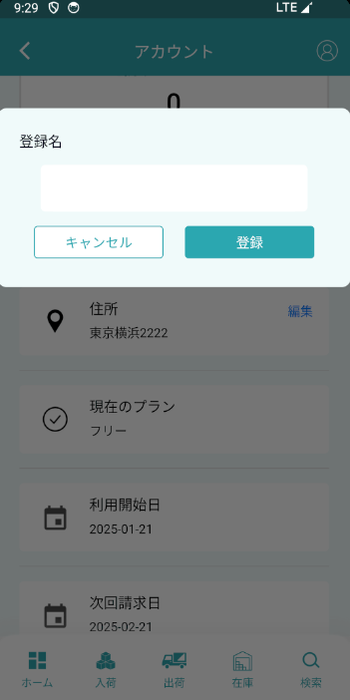
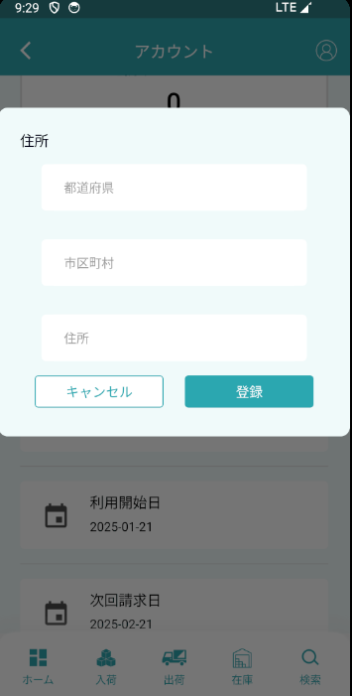
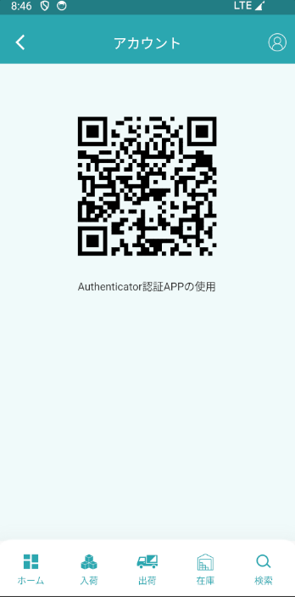
機能設計書 |  | システム名 | プロジェクト名 | 登録日付 | 更新日付
 |  | Biz-X POTTS
画面レイアウト |  | サブシステム名 | 機能名名 | 登録担当者 | 更新担当者
 |  | システム | アカウント

 | 画面レイアウト

画面項目定義 (SP)
機能設計書 |  |  | システム名 |  |  |  | プロジェクト名 |  |  |  |  |  | 登録日付 |  |  | 更新日付
 |  |  | Biz-X POTTS
画面項目定義 |  |  | サブシステム名 |  |  |  | 機能名名 |  |  |  |  |  | 登録担当者 |  |  | 更新担当者
 |  |  | システム |  |  |  | アカウント

PC端を参照
No | 項目名 | ID | 種類 | 属性 | DB 桁数 | 画面 桁数 | IO | タブ | 必須 | 表示 | 配置 | IME | ref | chk | 書式 |  | 概要 | 登録時仕様 |  | 更新時仕様
 |  |  |  |  |  |  |  |  |  |  |  |  |  |  |  |  |  | 取得元 | 仕様 | 取得元 （照会/削除も同様） | 仕様

 | プロファイル
 | アイコン |  |  |  |  |  |  |  |  |  |  |  |  |  |  |  |  | mtb_user(ユーザーマスタ) | アイコン
 | 名前 |  |  |  |  |  |  |  |  |  |  |  |  |  |  |  |  | mtb_user(ユーザーマスタ) | ユーザー_名称
 | 登録名 |  |  |  |  |  |  |  |  |  |  |  |  |  |  |  |  | supabaseのuser | email
 | 表示名 |  |  |  |  |  |  |  |  |  |  |  |  |  |  |  |  | mtb_user(ユーザーマスタ) | ユーザー_名称
 | デフォルト言語 |  |  |  |  |  |  |  |  |  |  |  |  |  |  |  | mtb_user(ユーザーマスタ)の言語_IDにより、言語名を取得する | mtb_language(多言語マスタ) | 言語名称
 | 会社 |  |  |  |  |  |  |  |  |  |  |  |  |  |  |  | mtb_user(ユーザーマスタ)の会社_IDにより、会社名_名称を取得する | mtb_company(会社情報マスタ) | 会社名_名称
 | ロール |  |  |  |  |  |  |  |  |  |  |  |  |  |  |  | mtb_user(ユーザーマスタ)のロール_IDにより、ロール_名称を取得する | mtb_role(ロールマスタ) | ロール_名称
 | 状態 |  |  |  |  |  |  |  |  |  |  |  |  |  |  |  |  | mtb_user(ユーザーマスタ) | 状態
 | セキュリティ
 | パスワード |  |  |  |  |  |  |  |  |  |  |  |  |  |  |  |  | supabaseのuser | encrypted_password
 | ライセンス
 | ライセンスの種類 |  |  |  |  |  |  |  |  |  |  |  |  |  |  |  | mtb_user(ユーザーマスタ)のIDにより、ライセンスの種類を取得する | ytb_use_type(ライセンス・課金管理) | ライセンスの種類
 | 運用開始日 |  |  |  |  |  |  |  |  |  |  |  |  |  |  |  | mtb_user(ユーザーマスタ)のIDにより、運用開始日を取得する | ytb_user_manage(運用会社ユーザー管理) | 運用開始日
 | 運用終了日 |  |  |  |  |  |  |  |  |  |  |  |  |  |  |  | mtb_user(ユーザーマスタ)のIDにより、運用終了日を取得する | ytb_user_manage(運用会社ユーザー管理) | 運用終了日
 | 支払状態 |  |  |  |  |  |  |  |  |  |  |  |  |  |  |  | mtb_user(ユーザーマスタ)のIDにより、支払状態を取得する | ytb_user_manage(運用会社ユーザー管理) | 支払状態

イベント仕様 (SP)
機能設計書 |  |  | システム名 |  | プロジェクト名 | 登録日付 |  | 更新日付
 |  |  | Biz-X POTTS
イベント仕様 |  |  | サブシステム名 |  | 機能名名 | 登録担当者 |  | 更新担当者
 |  |  | システム |  | アカウント
PC端を参照
No | 対象 | イベント |  | 処理内容 |  |  | 備考
1 |  | 顶部导航栏状态 |  | 通过登录信息显示用户姓名 |  |  | 关联表;ユーザーマスタ 字段：ユーザー_名称
2 |  | 顶部导航栏下拉框点击 |  | 点击【プロファイル】进入基本信息页面 点击【セキュリティ】进入修改密码页面 点击【ライセンス】进入license页面 点击【ログアウト】退出系统
3 |  | プロファイル页面 |  | 显示当前登录账号相关信息 登录名：supabase中users表的email 表示名：user表的ユーザー_名称 默认语言：user表的言語_ID 公司：user表的会社_ID 角色：user表的ロール_ID 状态：user表的状態 表示名和默认语言可以进行修改 |  |  | 关联表;supabase的users ユーザーマスタ
4 |  | セキュリティ页面 |  | 修改当前登录密码
5 |  | ライセンス |  | 查看当前用户对应的license情报 |  |  | 关联表;ytb_user_manage(運用会社ユーザー管理)
6 |  | ログアウト |  | 点击登出系统

